Wprowadzenie - kategorie
Elektryczny koc-ponczo zapewnia przyjemne, równomierne ciepło w okolicach ramion, pleców i tułowia, pomagając utrzymać komfort termiczny w chłodnych pomieszczeniach lub podczas odpoczynku. Wspiera rozluźnienie mięśni, poprawia krążenie krwi i redukuje napięcie wynikające z długiego siedzenia. Idealny dla osób pracujących biurowo, starszych lub z tendencją do marznięcia — pozwala ogrzać ciało lokalnie, bez konieczności podnoszenia temperatury w całym pomieszczeniu.

Kategoria: Masażer pod oczy |  |  | PODKATEGORIA - RODZAJ | klasyczny | typu ponczo
GRUPA DOCELOWA | Użytkownik B2C | Kto relnie użytkuje produktu? Jakie ma potrzeby?
 | Płatnik B2C | Kto realnie płaci za produkt? Jakie ma potrzeby? Np. opiekun
 | B2B online | Do jakich kanałów online, chcemy dedkować produkt? Czego one potrzebują?
 | B2B offline | Do jakich kanałów offlinee, chcemy dedkować produkt? Czego one potrzebują? | SPOSÓB DZIAŁANIA | klasyczny koc grzewczy działa po podłączeniu do sieci 230 V, posiada większą moc grzewczą i szybciej nagrzewa dużą powierzchnię ciała, wymaga jednak stałego źródła zasilania i używania w jednym miejscu | koc typu ponczo zasilany USB działa na niskim napięciu z powerbanku lub komputera, nagrzewa się wolniej i w mniejszym zakresie, ale zapewnia mobilność, bezpieczeństwo użytkowania oraz lokalne ogrzewanie górnej części ciała, koc można rozpiąć i używac jako klasyczny koc lub owinąć wokół ciała
SZACOWANA LICZEBNOŚĆ GRUPY DOCELOWEJ oraz TENDENCJA LICZEBNOŚCI GRUPY DOCELOWEJ (rośnie czy maleje, jak szybko) (na podstawie statystyk - np. ilości osób z niedosłuchem, noszących aparaty ortodontyczne, odsetka kobiet mających celullit, itd.) |  | Osób z lekkim niedosłuchem jest w Polsce ok. 5 mln. Takie osoby są potencjalnymi klientami na aparaty słuchowe w ok. 40% (40% ankietowanych tutaj (LINK) odpowiada, że byłaby skłonna nosić aparat. To daje 2 mln potencjalnych klientów. Dodatkowo, przez ostatnie 5 lat ilość osób z niedosłuchem rosła średnio o 5% rocznie - co znaczy, że za 5 lat rynek będzie ok. 30% większy - zatem jest sens wbijać się w niego już teraz.
KORZYŚCI DLA UŻYTKOWNIKA |  | szybkie i równomierne ogrzanie ciała, poprawa krążenia krwi, rozluźnienie mięśni i redukcja napięcia, zwiększenie komfortu termicznego bez podnoszenia temperatury w pomieszczeniu, możliwość relaksu w chłodnych warunkach, oszczędność energii
CECHY PRODUKTU - W JAKI SPOSÓB PRODUKT DAJE KORZYŚĆ UŻYTKOWNIKOWI |  | zapewnia równomierne ogrzewanie ciała, pozwala regulować poziom ciepła według potrzeb, wykonany z miękkiego i przyjemnego materiału zwiększa komfort, wygodny krój umożliwia swobodę ruchów, zasilanie USB pozwala używać w domu lub w pracy | WIZUALIZACJA | 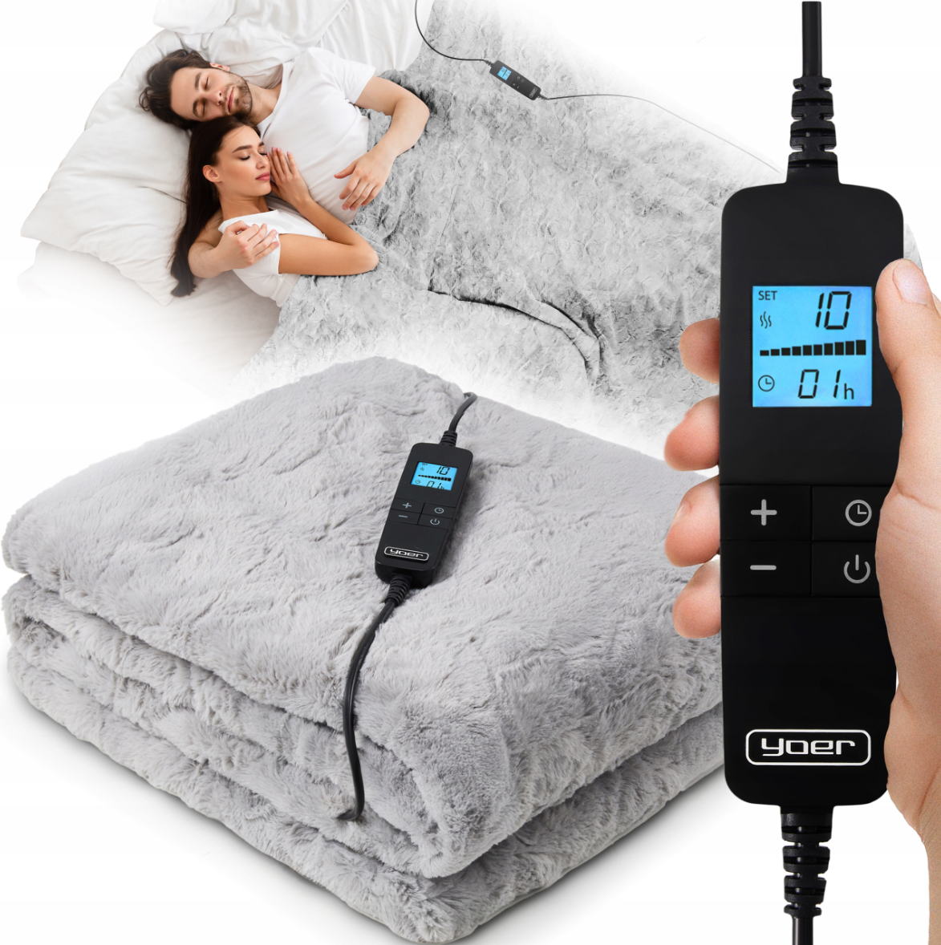 | 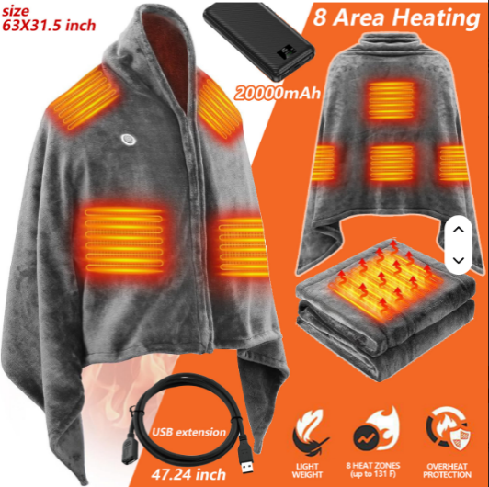
DLACZEGO HAXE POWINNO WEJŚĆ W TĘ KATEGORIĘ |  | rosnący popyt na produkty grzewcze i oszczędne energetycznie, uzupełnienie oferty Haxe o segment comfort care, niskie koszty wdrożenia i wysoki potencjał sprzedaży sezonowej | DLACZEGO HAXE POWINNO WEJŚĆ W TĘ PODKATEGORIĘ: |  | rosnące zainteresowanie mobilnymi, energooszczędnymi rozwiązaniami grzewczymi, zgodność z trendem smart-wellness i home comfort, możliwość wyróżnienia się designem oraz jakością wykonania, uzupełnienie oferty o produkt lekki, praktyczny i całoroczny
DLACZEGO HAXE NIE POWINNO WEJŚĆ W TĘ KATEGORIĘ |  | sezonowy charakter sprzedaży może ograniczać rotację produktu, konkurencyjny rynek wymaga wyróżnienia designem lub funkcjonalnością | DLACZEGO HAXE NIE POWINNO WEJŚĆ W TĘ PODKATEGORIĘ: |  | niższa moc grzewcza niż w klasycznych kocach może ograniczać satysfakcję części użytkowników, rynek nasycony produktami niskobudżetowymi, wymaga wyraźnego pozycjonowania i edukacji klienta
WERDYKT: CZY HAXE POWINNO WEJŚĆ W TĘ KATEGORIĘ, I DLACZEGO |  | powinniśmy wejść w tę kategorię, ponieważ produkty grzewcze wpisują się w trend komfortu domowego i oszczędności energii, poszerzają ofertę marki oraz mają duży potencjał sprzedaży przy stosunkowo niskich kosztach wdrożenia | WERDYKT: CZY HAXE POWINNO WEJŚĆ W TĘ PODKATEGORIĘ, I DLACZEGO |  | powinniśmy wejść w tę podkategorię, ponieważ ponczo USB to produkt o dużym potencjale w segmencie mobilnego komfortu cieplnego, wpisuje się w potrzeby nowoczesnych użytkowników pracujących zdalnie i podróżujących, a także wzmacnia wizerunek marki jako praktycznej i innowacyjnej

Porównanie rynku PL
Zdjęcie | 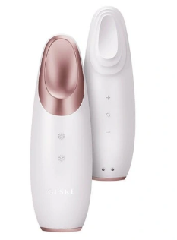
Platforma | allegro
Nazwa | GESKE WIELOFUNKCYJNY MASAŻER POD OCZY / LIFTING DO TWARZY URZĄDZENIE BEAUTY
Model
Producent | Geske
Link | https://allegro.pl/oferta/geske-wielofunkcyjny-masazer-pod-oczy-lifting-do-twarzy-urzadzenie-beauty-15383611939?item=15383611939
Cena | 159.00
Sprzedaż - ostatnie 30 dni | 1
Obrót miesięczny | 159
Średnia cena z ostatnich 365 dni | 202.96 zł
Sprzedaż - ostatnie 365 dni | 11
obrót roczny | 2232.53
Tutaj i w wierszach poniżej wpisujemy jeszcze cechy produktów z danej podkategorii, wg researchu w internecie (aukcje na Allegro, mediaexpert, itd..) i innych źródlach | akumulatorowe
Trend sprzedaży z 365 dni allegro (przykład dodany)

Analiza próbek PL i CN
 | Próbki Polskie |  |  |  |  | Próbki Chińskie
Zdjęcie | 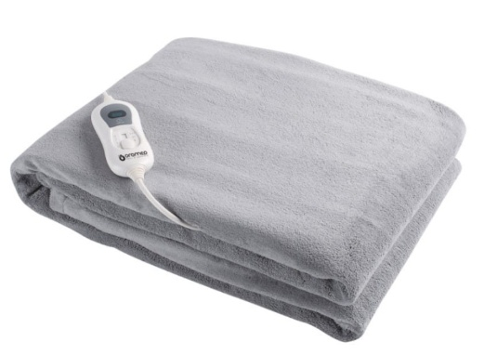
Platforma | allegro
Nazwa | GESKE WIELOFUNKCYJNY MASAŻER POD OCZY / LIFTING DO TWARZY URZĄDZENIE BEAUTY
Model
Producent | Geske
Link | https://allegro.pl/oferta/geske-wielofunkcyjny-masazer-pod-oczy-lifting-do-twarzy-urzadzenie-beauty-15383611939?item=15383611939
Cena | 159.00 | 160 | 200 | 120 | 140
W kolejnych wierszach poniżej wpisujemy cechy z porównania produktów z Chin, oraz odpowiadające im realne wartości (zmierzone fizycznie, nie pobrane z opisów). 1 wiersz = 1 cecha.
Zasilanie | akumulatorowe
Ilość trybów pracy | 5
temperatura grzania | 25-39 C
Czy pilot LCD | 0 | 1 | 1 | 0 | 1
itd..
W kolejnych wierszach poniżej wpisujemy zadania-do-wykonania z sekcji "Główna idea marketingu", wraz z oceną w skali od 1 do 3. 1 oznacza, że dany produkt spełnia daną potrzebnę gorzej niż przeciętny produkt z kategorii. 2 oznacza, że spełnia daną potrzebnę na poziomie średniej kategorii. 3 oznacza, że spełnia daną potrzebnę lepiej niż średnia kategorii. Stosujemy układ: wiersz 1 = ocena w skali od 1 do 3. Wiersz 2 = tekstowy komentarz do oceny (z czego wynika).
Utrzymanie ciepła | 3 | 1 | 3
 | Goc dosyć gruby, materiał też trzyma ciepło. Ogólnie w testach wyszło, że działa najdłużej.
Relaks i masaż | 2 | 1 | 2
 | Koc dosyć ciężki, co jest na pluis - rozluźnia. Ale zbliżony do innych produktów z kategorii pod tym kątem.
Dodatkowe uwagi
Podsumowanie

Analiza sprzdaży poprzedników
PRZYKŁAD
nazwa | ilosc
IDALIA LUDWIKOWSCY SPÓŁKA JAWNA | 625
AUDIOMAGIC SPÓŁKA AKCYJNA | 236
STEFAŃCZYK SPÓŁKA JAWNA | 104
PlusFarm Michał Dymek | 76
ANEKS SPÓŁKA Z OGRANICZONĄ ODPOWIEDZIA | 65
CENTRUM ORTOPEDYCZNE DOMED SPÓŁKA Z OGRANICZONĄ ODPOWIEDZIALNOŚCIĄ | 53 | Etykiety wierszy | Suma z Rozchód
Sklep Medyczny Plus Ewa Skibińska | 24 | <23.01.2024
Jan Bieńkowski | 22 | 2024 | 322
PDS CARE SPÓŁKA Z OGRANICZONĄ ODPOWIEDZIALNOŚCIĄ | 21 | Kwartał1 | 41
DR. MAX LEKOMAT SPÓŁKA Z OGRANICZONĄ ODP | 20 | Kwartał2 | 39
OLMED SPÓŁKA Z OGRANICZONĄ ODPOWIEDZIALN | 20 | Kwartał3 | 148
OLMED SPÓŁKA Z OGRANICZONĄ ODPOWIEDZIALNOŚCIĄ SPÓŁKA KOMANDYTOWA | 20 | Kwartał4 | 94
PAWILON MEDYCZNY MORSKA MAŁGORZATA KUPIECKA | 19 | 2025 | 916
AMARE Justyna Skokowska | 15 | Kwartał1 | 214
ANEKS SPÓŁKA Z OGRANICZONĄ ODPOWIEDZIALNOŚCIĄ | 15 | Kwartał2 | 253
CORAX SPÓŁKA Z OGRANICZONĄ ODPOWIEDZIALNOŚCIĄ | 15 | Kwartał3 | 211
MAREK BANAŚ MAFARM | 14 | Kwartał4 | 238
CALENDULA B.SADZISZ-KOTOWODA, R.KOTOWODA - Alfarm | 13 | 2026 | 327
NOWAK JASZCZOŁT - ORTOMASTERS MED SPÓŁKA | 12 | Kwartał1 | 245
NOWAK JASZCZOŁT - ORTOMASTERS MED SPÓŁKA KOMANDYTOWA | 11 | Kwartał2 | 82
APTEKA RODZINNA "EWA" - Alfarm | 10 | Suma końcowa | 1565
APTEKA UNIWERSYTECKA J. MARJAŃSKA B. SKOCZYLAS SPÓŁKA JAWNA - Alfarm | 10
 | Suma
<23.01.2024 | 0
2024 Kwartał1 | 41
2024 Kwartał2 | 39
2024 Kwartał3 | 148
2024 Kwartał4 | 94
2025 Kwartał1 | 214
2025 Kwartał2 | 253
2025 Kwartał3 | 211
2025 Kwartał4 | 238
2026 Kwartał1 | 245
2026 Kwartał2 | 82

